상품제안서
엔보우 카드형 USB메모리 | 상품코드: S44016

 |  |  |  |  |  |  | 02-713-8555 | www.synergygift.co.kr
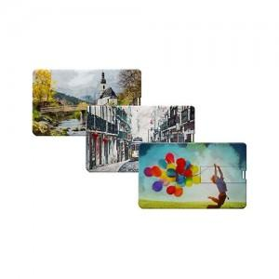

【상세/제작정보】

【인쇄/포장옵션】 | 풀칼라 / 포장지포장

【공급단가】 | 수량 | 100~ | 300~ | 500~ | 1,000~ | 3,000~
*VAT별도 | 8GB | 3,750원 | 3,660원 | 3,510원 | 3,420원 | 3,330원
 | 16GB | 4,770원 | 4,650원 | 4,460원 | 4,350원 | 4,230원
 | 32GB | 5,110원 | 4,980원 | 4,780원 | 4,660원 | 4,530원
 | 64GB | 5,450원 | 5,320원 | 5,100원 | 4,970원 | 4,840원

【상품 URL】 | https://www.synergygift.co.kr:443/src/goods_detail.php?gdno=44016

